14.03
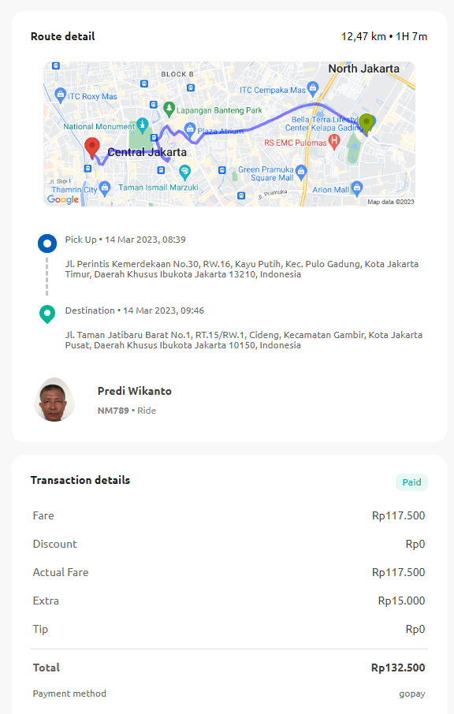
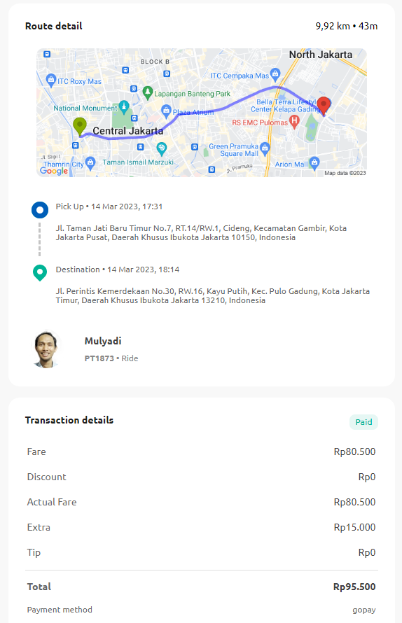

228000

17.03
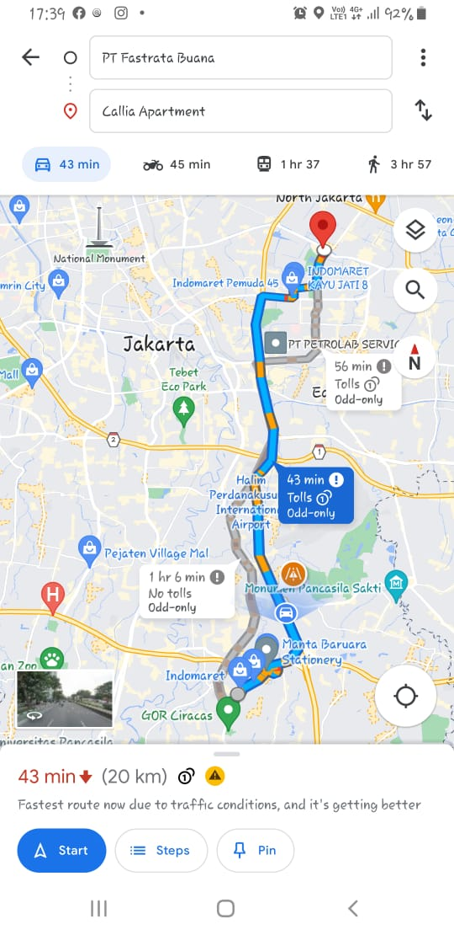
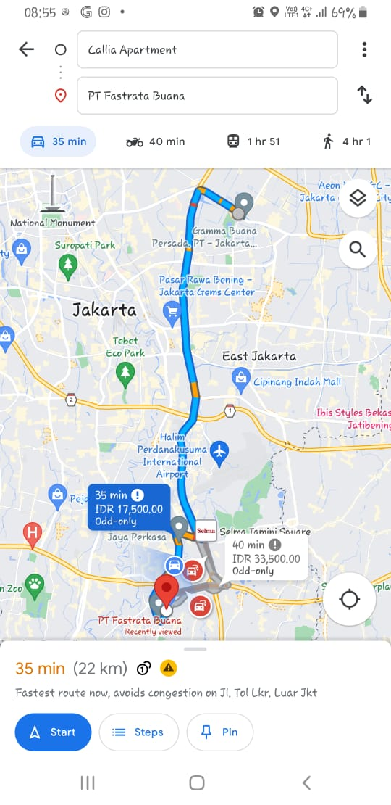
BON PENGGANTI
Name | : | PT IMI
Activity | : | Biaya Toll
Date | : | 15 Maret 2023
Amount | : | Rp35,000
Description | : | Biaya Toll PT IMI ke PT KAG

Mengetahui,

Tyas

24.03
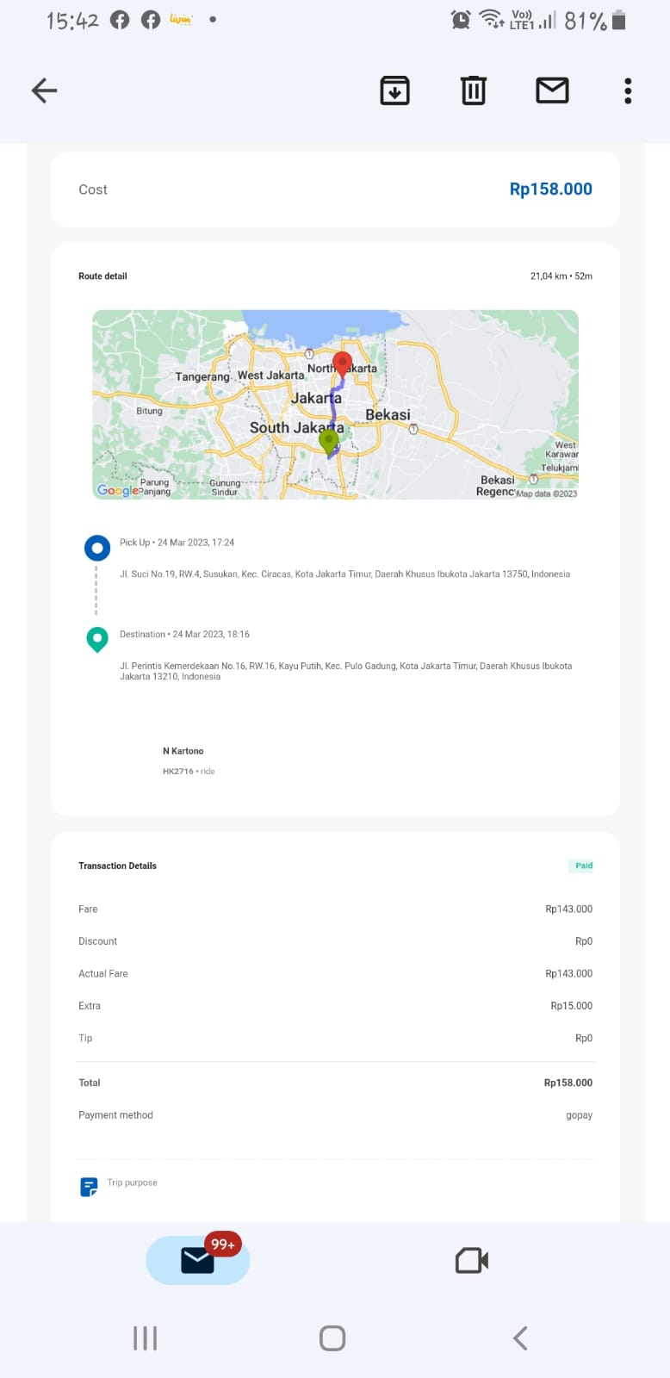
BON PENGGANTI
Name | : | PT IMI
Activity | : | Biaya Toll
Date | : | 15 Maret 2023
Amount | : | Rp35,000
Description | : | Biaya Toll PT IMI ke PT KAG

Mengetahui,

Tyas

 |  |  | 77000

